상품제안서
오죽실크천 흑선(독판) 전통부채 | 상품코드: S41978

 |  |  |  |  |  |  | 02-713-8555 | www.synergygift.co.kr
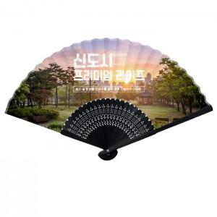

【상세/제작정보】

【인쇄/포장옵션】 | 풀칼라 / 종이케이스

【공급단가】 | 수량 | 500~ | 1,000~ | 3,000~ | 5,000~ | 10,000~
*VAT별도 | 단가 | 6,780원 | 6,510원 | 6,200원 | 6,040원 | 5,930원

【상품 URL】 | https://www.synergygift.co.kr:443/src/goods_detail.php?gdno=41978

